辅料数量明细4.16
 | 物 料 采 购 出 运 平 衡 表
 | 季节号：25AW， 款名：F4823A5_25
订单号/PO | 颜色/color code | 尺 码
 |  | 9-12 M | 12-18 M | 18-24 M | 2/3 Y | 3/4 Y | 4/5 Y | 5/6 Y | 小计： | 价格牌背面
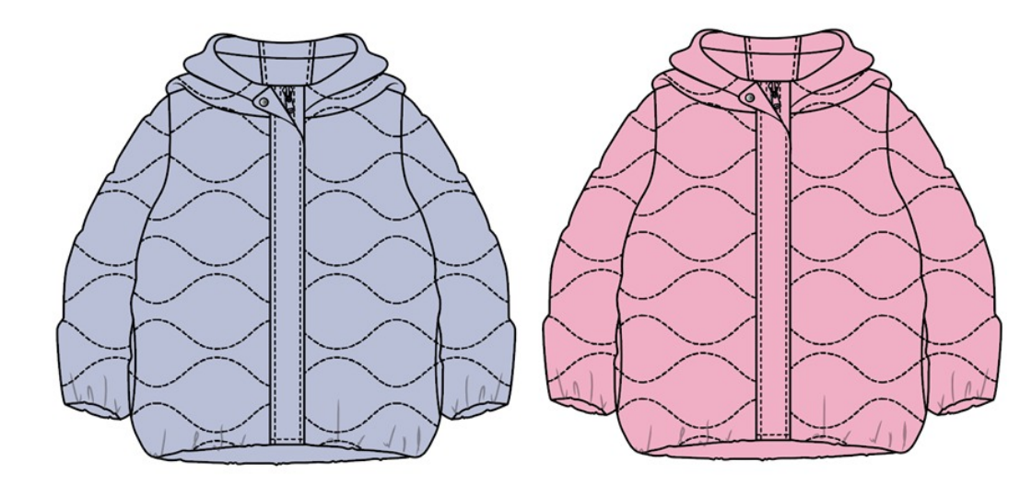
1617058-独色独码-ECOM | BE570-BLUE 蓝色 | 24 | 24 | 46 | 46 | 46 | 46 | 46 | 278 | 无价格
 | BR82-ROSE 粉色 | 38 | 38 | 76 | 76 | 76 | 76 | 76 | 456
1617059-配比-土耳其 | BE570-BLUE 蓝色 | 100 | 100 | 200 | 200 | 200 | 200 | 200 | 1200 | 有价格
 | BR82-ROSE 粉色 | 165 | 165 | 330 | 330 | 330 | 330 | 330 | 1980
1617060-配比- 摩尔多瓦 | BE570-BLUE 蓝色 | 3 | 3 | 6 | 6 | 6 | 6 | 6 | 36 | 有价格
 | BR82-ROSE 粉色 | 6 | 6 | 12 | 12 | 12 | 12 | 12 | 72

 |  | 9-12 M | 12-18 M | 18-24 M | 2/3 Y | 3/4 Y | 4/5 Y | 5/6 Y |  | 条码标数量
汇总TOTAL | BE570-BLUE 蓝色 | 127 | 127 | 252 | 252 | 252 | 252 | 252 | 1514
汇总TOTAL | BR82-ROSE 粉色 | 209 | 209 | 418 | 418 | 418 | 418 | 418 | 2508
 | 合计 | 336 | 336 | 670 | 670 | 670 | 670 | 670 | 4022 | 主标数量

